WEB 表示 TOP(web表示)
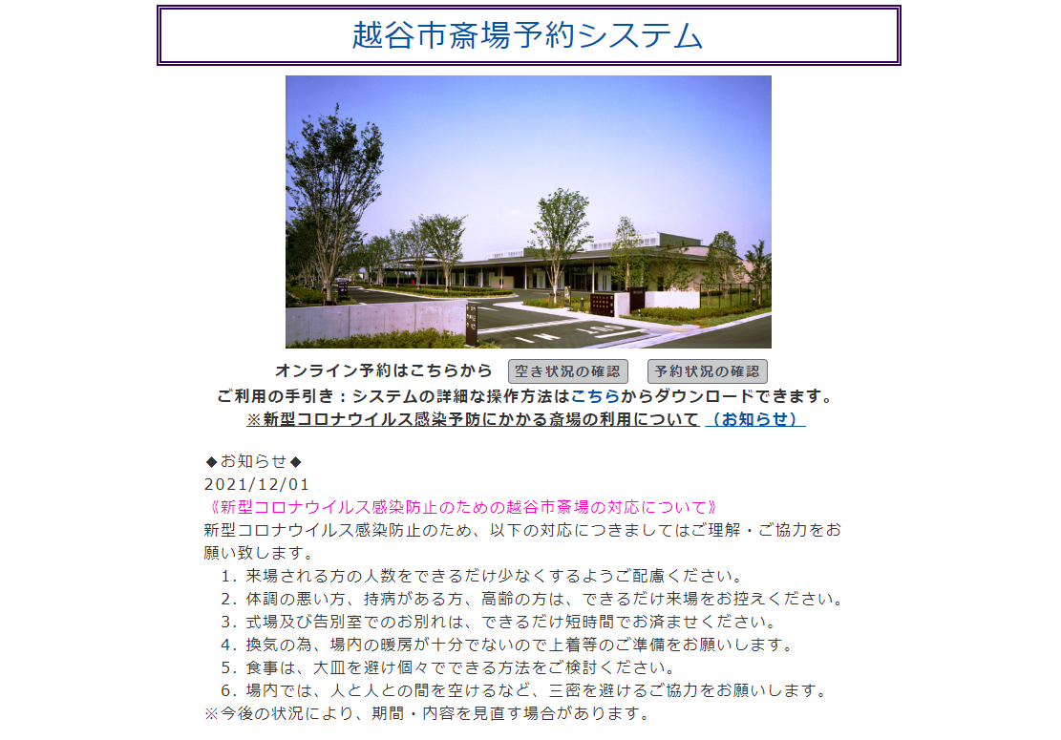
w1_1
画面名 | 機能名 | 機能ナンバー | 機能説明 | 対応テーブル
トップ画面(web表示) W_1 | 斎場名表示・変更 | w1_1 | 管理画面から斎場名の変更 ができる。 | 基本設定
 | 斎場画像表示・変更 | w1_2 | 管理画面から斎場画像の変更ができる。 | 基本設定
①
w1_2
 | お知らせ案内機能 | w1_3 | 管理画面からお知らせを表示・変更・表示順変更・削除できる。 | お知らせ案内

w1_3

（未ログイン）予約状況確認 (web表示)
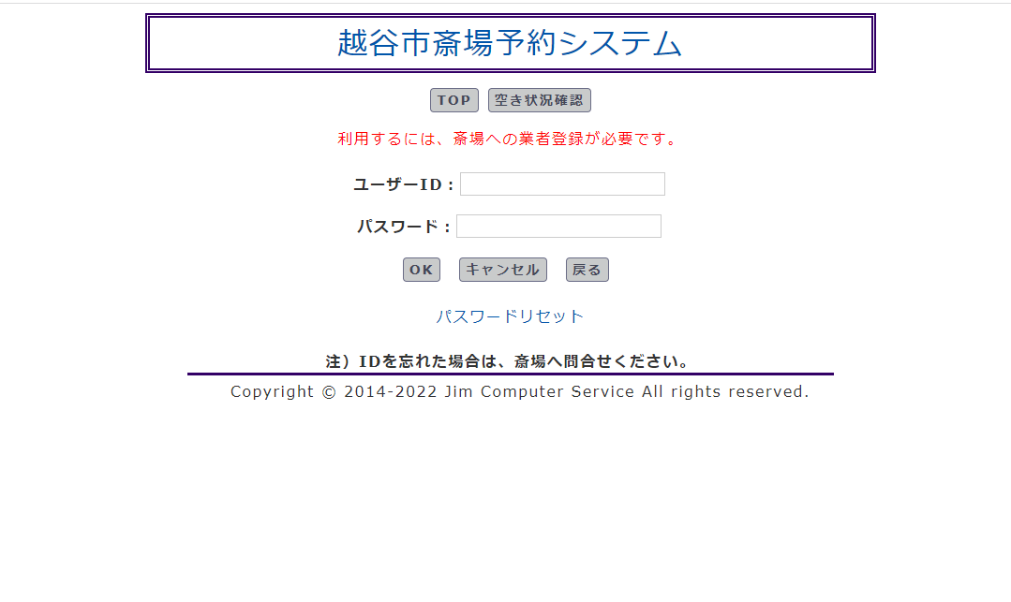
w2_1
①
w2_2
画面名 | 機能名 | 機能ナンバー | 機能説明 | 対応テーブル
（未ログイン）予約状況確認(web表示) W2 | ログイン機能 | w2_1 | ユーザーID・パスワードを使用してログインできる。ログインできる業者を管理画面から登録・変更・削除できる。 | 業者
 | パスワードリセット | w2_2 | 登録されているユーザーIDに パスワードをメールで送信する。 | 業者

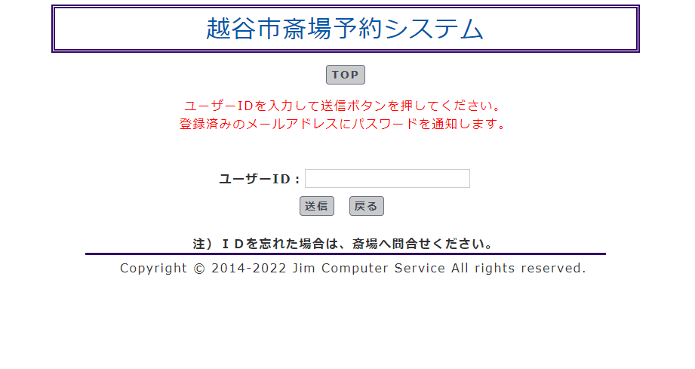

画面遷移

w2_2

空き状況確認(web表示)
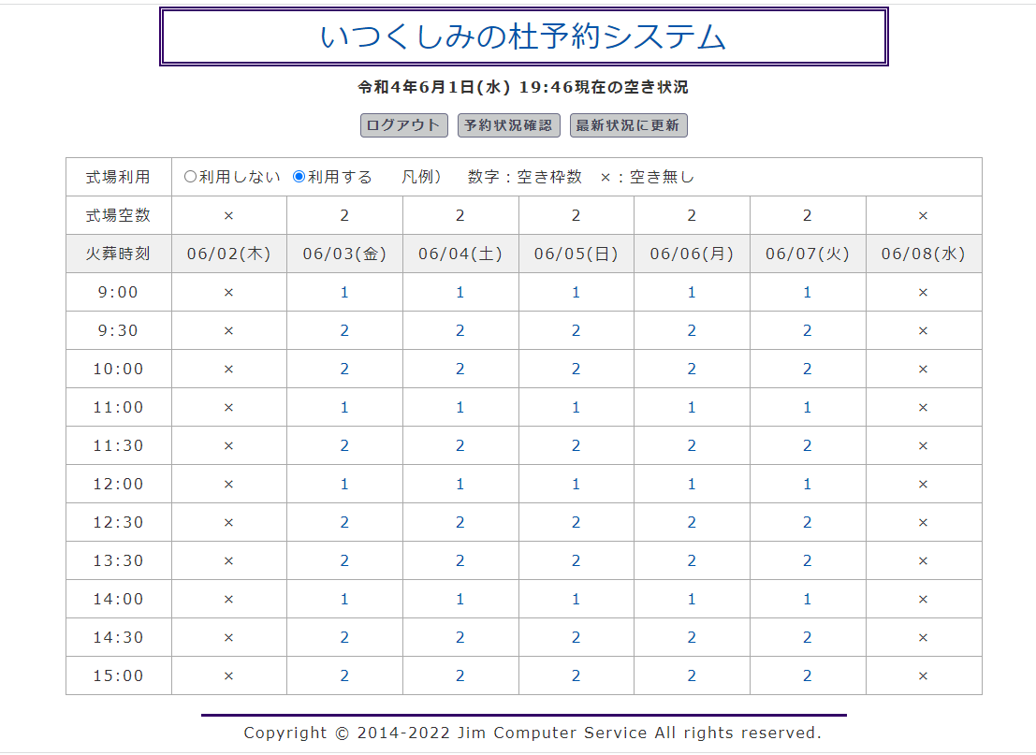
w3_2
画面名 | 機能名 | 機能ナンバー | 機能説明 | 対応テーブル
空き状況確認 (web表示) W3 | 予約の空き状況を 確認できる。 | W3_1 | ログイン状態ではなくても、予約の 空き状況が確認できる。 「式場 & 火葬」や「火葬のみ」 | 火葬受付,火葬台帳
 | 式場枠数 可変 | W3_2 | 管理画面から、式場の施設数を 登録・変更・削除ができる。実際に使用するかどうか設定できる。 | 施設
w3_3
 | 火葬炉数 可変 | W3_3 | 管理画面から、火葬炉の施設数を登録・変更・削除ができる。実際に使用するかどうか設定できる。 | 火葬炉, 日別予約枠マスタ
w3_1
 | 定休日設定 | W3_4 | 管理画面から六曜、曜日指定、日にち指定で定休日に指定することができる。 | 定休日, 日別予約枠マスタ
w3_4
w3_6
 | 日別予約枠登録 | W3_5 | 特定の日時を指定して、使用不可（×表示）にすることができる。 | 日別予約枠, 日別予約枠マスタ
w3_5
 | 予約枠 可変機能 | W3_6 | 予約時間、予約枠数を可変で 追加・削除・修正できる。（式場枠数）（火葬炉数）マスターと連携 | 日別予約枠マスタ

予約状況確認(web表示)
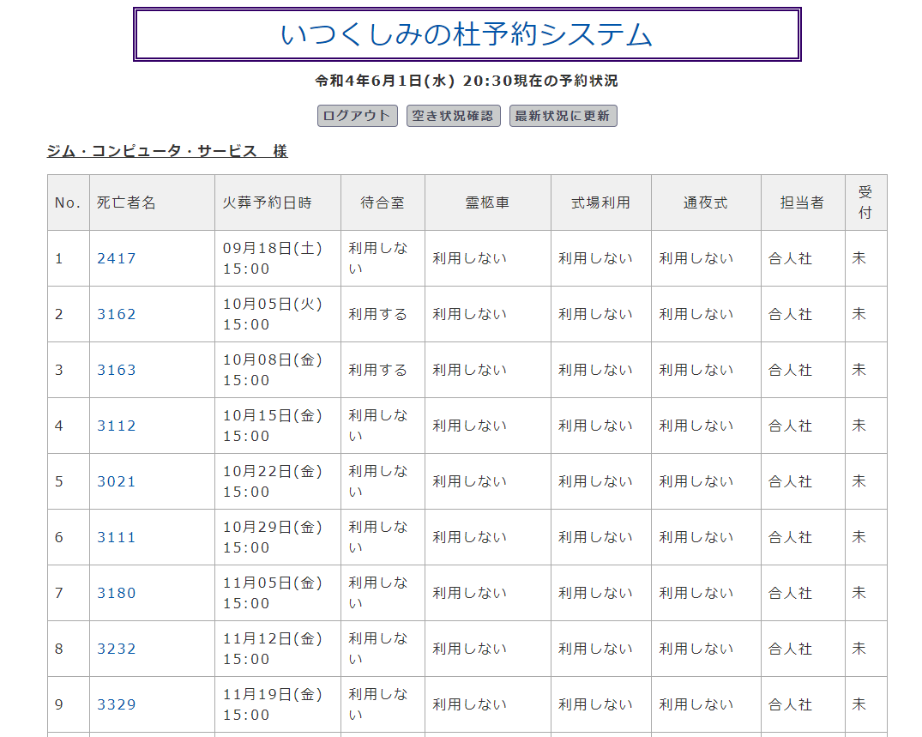
画面名 | 機能名 | 機能ナンバー | 機能説明 | 対応テーブル
予約状況確認(web表示) W4 | 業者別、予約状況一覧表示 | W4_1 |  | 火葬受付,火葬台帳
 | 予約者情報、編集、削除機能 | W4_2 |  | 火葬受付,火葬台帳

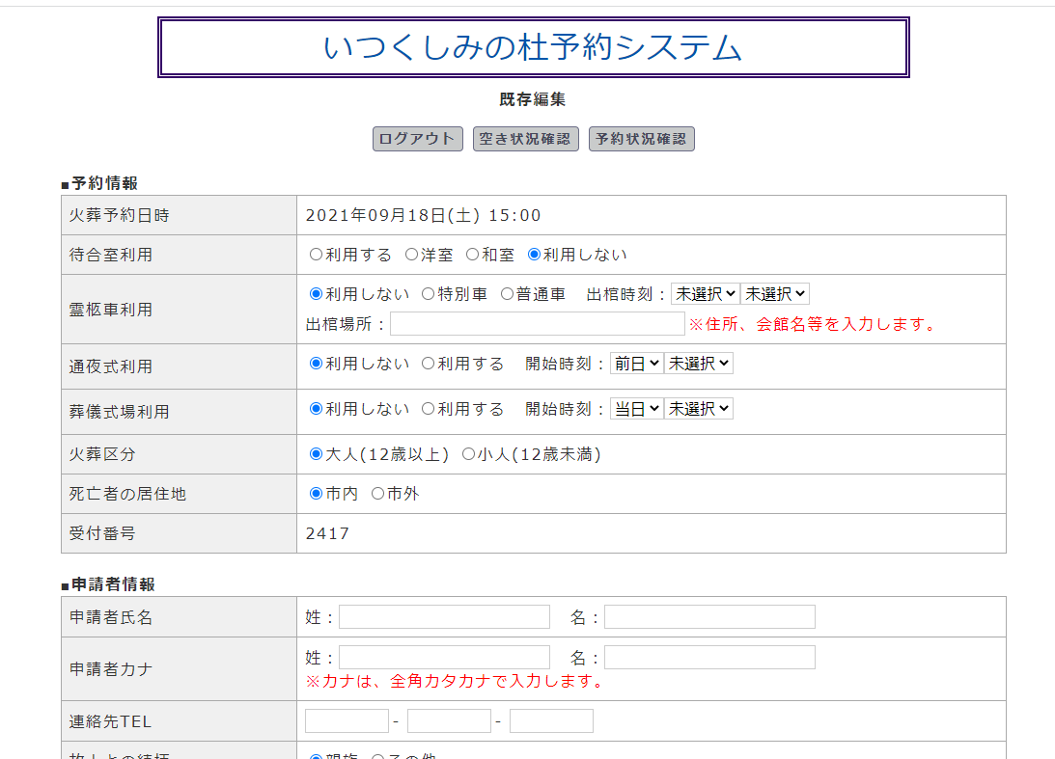
画面遷移

空き状況確認 新規予約(web表示)
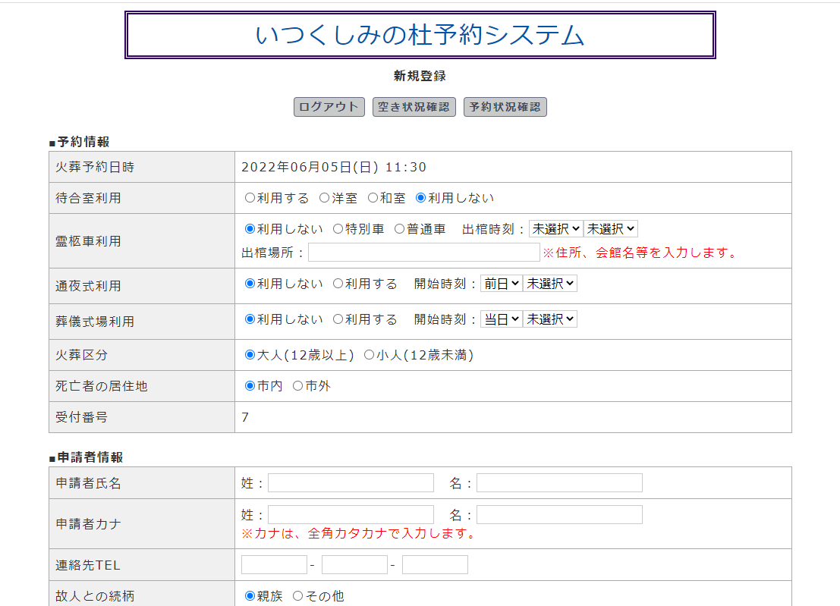
w5_6
画面名 | 機能名 | 機能ナンバー | 機能説明 | 対応テーブル
予約 新規登録(web表示) W5 | 排他ロック | W5_1 | 新規登録画面に入った段階で予約枠を取り、他のユーザーには予約枠数 - 1 の画面表示にする。 | yoyakujokyowk
 | 和暦 設定 | W5_2 | 和暦の追加・修正・削除ができ る。 | 和暦換算
 | 予約データ 入力 必須項目 表示 | W5_3 | 予約データで、入力者必須項目をわかりやすいようにナビゲートする。
 | 予約データ 入力 バリデーション機能 | W5_4 | 入力された予約データが正しい 値で入力されたかチェックする。
 | 葬祭業者、重複登録 防止機能。 | W5_5 | 死亡者名、申請者名が存在するデータは予約ができないよう処理を行う。 | 火葬受付,火葬台帳
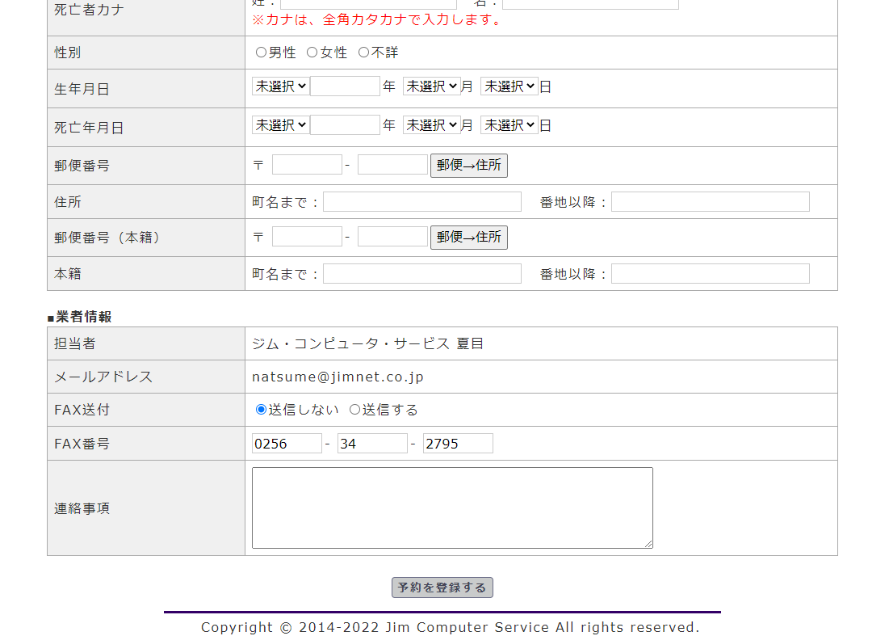
 | 待合室 可変 | W5_6 | 管理画面から、待合室の新規登録・ 変更・削除が行え、予約項目で待合室の利用する・利用しない、が選択できる。 | 施設
w5_1
 | 料金計算 | W5_7 | 選んだ「施設」、「市内・市外」 「式場あり」「なし」などで料金を算出する。 | 利用料金,料金設定
 | 使用許可証 PDF 作成 | W5_8 | 予約フォームで入力されたデータを 抽出して、使用許可証 PDFを 作成する。

確認画面
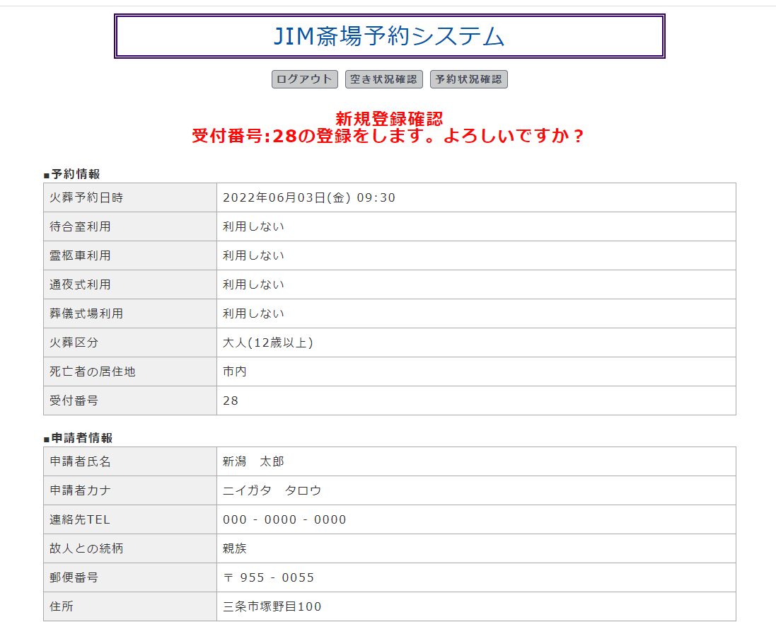

画面遷移

